5月
批产阶段—发泡物料采购价格审批表
采购工厂：湖南工厂
注明： 1、此价格审批仅适用于研发阶段，SOP后价格由工厂进行最终定价； 2、此价格审批同时适用于研发阶段结算使用（可做为样件价格协议签订依据）。
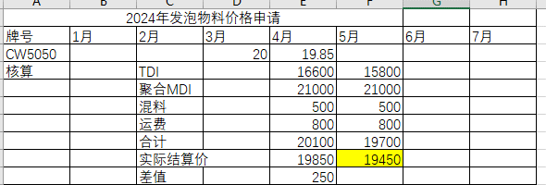
序号 | 图号/编码 | 物料/工装名称 | 单位 | 增值税率% | 欣辰达 |  | 凯平 |  | 审批价格 | 供应商全称 | 备注
 |  |  |  |  | 含税价格 | 周期 | 含税价格 | 周期 | 价格
1 | 3405 | 壳牌 | 件 | 13% | 11.35 | 10 | 11.32 | 10 | 11.3200 | 厦门凯平化工有限公司
说明： 以上所有价格均为含税价格。
1 | 开发情况 | 湖南发泡白料供货商
2 | 产品价格 | 对比欣辰达价格，凯平价格低30元/吨
3 | 模具价格 | 无
4 | 开发周期 | 产品首批供货周期：10天。
5 | 年降情况 | 无
6 | 结算方式 | 凯平为体系供应商，挂账后30天结算。
7 | 备注
总经理 日期： |  |  |  |  |  |  |  |  | 采购工程师 日期：

